Problem Description
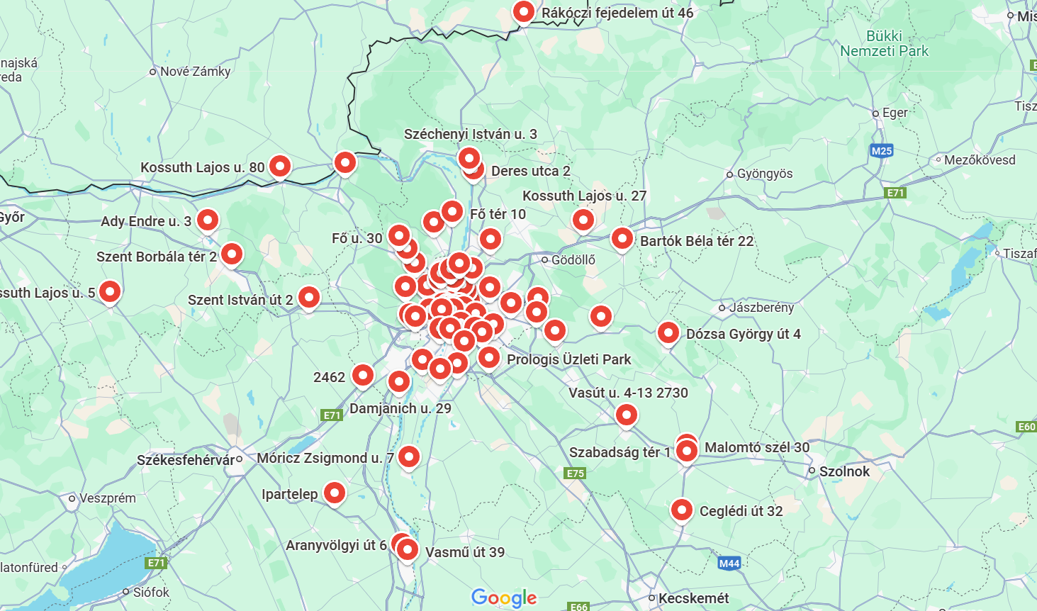
 | Problem Description

Addresses in Hungary and demands per those locations were given. The task was to find out what is the optimal route and the number of trip vehicles needed to take to cover all those demand. Firstly, Batch Geocoding was done with the given data with the help of a geocoding website, then a distance matrix was generated in excel. Secondly, the data cleaning was done in the demand to merge repeated address's demands. A map was also generated here. Then, the address were divided into Addresses inside Budapest and Addresses outside Budapest. Two different capacity vehicle was used for these two cases, as there is weight limit restrictions for trucks in Budapest city. Then using Nearest Neighbour method, the number of trips and best routes were determined that fulfill all the demands.

